Sheet1
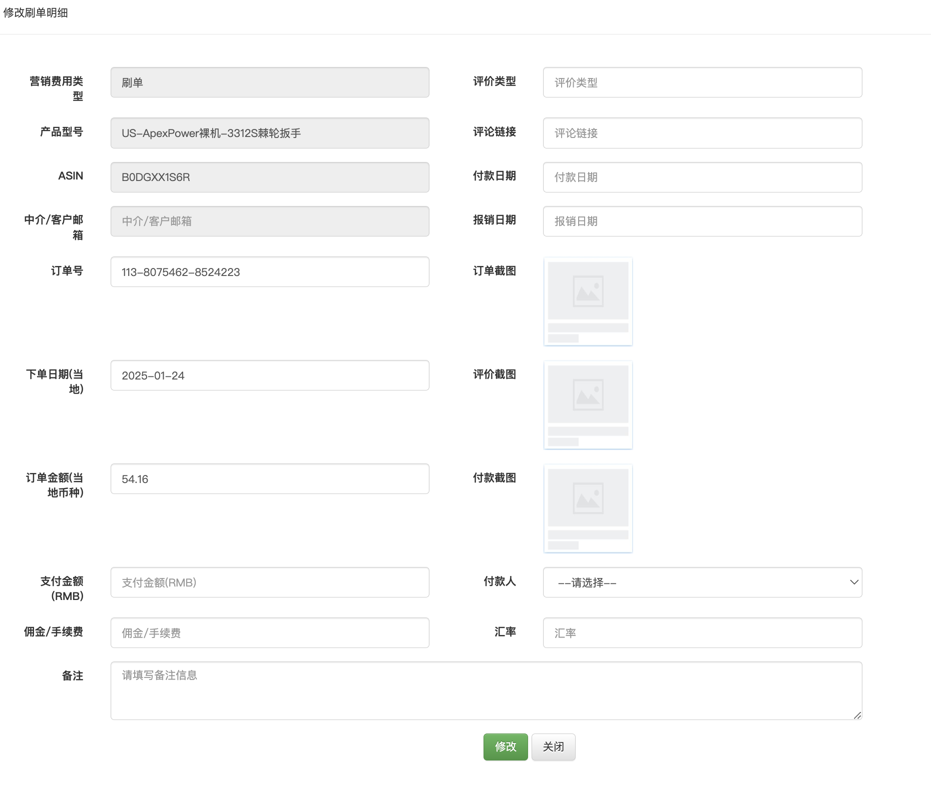
 |  |  |  | 系统维护数据 | 产品型号 | 品牌 | 店铺 | 国家 | 是/否 | 联营/自营 | 评价性质
 |  |  |  |  | 中介信息 | 平台

 |  | 测评流程 | 填写需求 | 界面一
 |  |  | 分配需求 | 需求编辑页面
 |  |  | 录入订单明细 | 界面二
 |  |  | 录入评价明细 | 界面三
 |  |  | 录入返款明细
 |  |  | 展示进度

 | 首页

 |  |  | 功能 | 功能文案 | 解释
 |  |  | 按钮 | 查询 | 可查询全部内容，模糊搜索
 |  |  | 按钮 | 导入 | 可导入需求（但产品图无法导入）
 |  |  | 按钮 | 导出测评需求 | 可导出测评需求完整记录，以便填表安排给不同中介
 |  |  | 按钮 | 导出测评明细 | 可导出完整测评订单明细，以便对账
 |  |  | 按钮 | 新增测评需求 | 增加需求
 |  |  | 按钮 | 新增测评明细 | 新增订单明细
 |  |  | 按钮 | 批量导入截图 | 导入订单截图，评价截图，支付截图等

 | 界面一 |  | 录入需求，展示需求

 |  |  |  | 系统信息 |  | 需求及完成进度 |  |  |  |  |  |  |  |  |  |  |  |  |  |  |  | 店铺及搜索信息 |  |  |  |  |  |  |  |  |  |  |  | 判断A/B单 |  |  | 判断变体 |  |  |  |  | 进度展示

 |  |  |  |  |  |  |  |  |  |  |  |  |  |  | 展示部分，不用录入，系统判断
 |  |  | 系统判断 | 手动录入 | 手动录入 | 系统维护 下拉选择 | 手动录入 | 手动录入 | 加总和前面需求做验证 |  |  |  |  |  | 系统判断 | 系统判断 | 系统判断 | 系统判断 | 系统判断 | 系统判断 | 系统展示 | 系统维护 下拉选择 | 系统维护 下拉选择 | 系统维护 下拉选择 | 系统维护 下拉选择 | 系统维护 下拉选择 | 系统维护 下拉选择 | 手动录入 | 手动录入 | 系统维护 下拉选择 | 系统维护 下拉选择 | 手动录入 | 点击上传 | 系统维护 下拉选择 | 系统维护 下拉选择 | 点击上传 | 系统维护 下拉选择 | 手动录入 | 手动录入 | 手动录入 |  | 系统判断 | 系统判断 | 系统判断 | 系统判断 | 系统判断 | 系统判断 | 系统判断 | 系统判断 | 系统判断 | 系统判断
 |  |  | 需求状态 | 营销编号 | 钉钉编号 | 产品型号 | asin | 测评数量需求 | 文评 | 图评 | 视评 | 免评 | 纯点赞 | fb单 | 已下单数量 | 未下单数 | 已上评数量 | 未上评数 | 需求登记日期 | 首单日期 | 变更日志 | 联营/自营 | 平台 | 国家 | 品牌 | 前台显示的店铺名 | 账号 | 产品页面售价 | 搜索关键词 | 搜索方式 | 是否从广告位进入 | 超链/短链 | 下单产品页面首图 | 实际收到产品是否一致 | 实际收到产品型号 | 实际收到产品图片 | 是否有变体 | 下单款式 | 属性值1 | 属性值2 | 其他备注 | EDM | 中介1 | 中介2 | 中介3 | 中介4 | 中介5 | 中介6 | 中介7 | 中介8 | 中介9 | 中介10
 |  |  | 绿/黄/灰 三个图标 绿：进行中 黄：暂停 灰：终止，已完成 | 例如 20250209-1 20250209-2 |  |  |  | 10 | 5 | 3 | 2 |  |  | 2 |  |  |  |  |  |  | 记录暂停、终止、已完成、重新开始的时间 |  |  |  |  |  |  |  |  | 前台搜索 类目搜索 | 是/否 |  |  | 是 | 自动和前面产品信息一致 | 自动和前面图片一致 | 是 | 选是，需要填（强制） | 选是，需要填（强制） | 选是，需要填（强制） |  | 展示中介名(已下单数量） | 例如： HDL（3） | 例如： happy（2）
 |  |  |  |  |  |  |  |  |  |  |  |  |  |  | fb单可以存在于前面所有订单之中，故不参与计算验证 |  |  |  |  |  |  |  |  |  |  |  |  |  |  |  |  |  |  |  | 否 |  |  | 否 | 选否，这空不用填，变灰色 | 选否，这空不用填，变灰色 | 选否，这空不用填，变灰色
 |  |  | 功能 | 功能文案 | 解释
 |  |  | 按钮 | 修改 | 可修改需求中任一信息。修改后有对应日志（修改时间，营销编号，人员，修改前原信息，修改后信息）
 |  |  | 按钮 | 删除 | 只有管理员有删除权限，并且删除时需要填写原因
 |  |  | 按钮 | 暂停 | 点此按钮需填写原因 | 是否需要？如果不暂停，则不继续安排即可。但有可能会被认为是测评慢？
 |  |  | 按钮 | 继续执行 | 点此按钮需填写原因 | 是否需要？如果不暂停，则不继续安排即可。但有可能会被认为是测评慢？
 |  |  | 按钮 | 终止 | 需求终止，或已完成时需点击，并填写原因
 |  |  | 按钮 | 复制 | 按已输入的内容直接复制一条一样记录，留空“营销编号”“钉钉编号”
 |  |  | 按钮 | 分配中介 | 转到编辑界面
 |  |  | 按钮 | 增加订单 | 转到界面二

 |  |  | 流程 | 1 运营先填需求，填入营销编号，规则是日期加1、2、3。例如20250209-1。20250209-2
 |  |  |  | 2 运营提钉钉需求，将营销编号填到钉钉流程中，待流程到测评专员时，测评专员填入对应钉钉流程到需求中
 |  |  |  | 3 测评专员录入订单明细，自动计算加入到测评需求中已下单，已上评完成情况
 |  |  |  | 4 如果需求完成，或者需求终止，需要人为点击需求终止按钮，并填写原因
 |  |  |  | （暂停、终止后，是否还能录入记录订单信息？如果刷超了的话是否还会记录？）

 | 编辑界面

 |  |  |  | 需求及完成进度

 |  |  |  | 店铺及搜索信息

 |  |  |  | 判断A/B单 |  |  |  | 判断变体

 |  |  |  |  | 中介名称 | 确认添加 | 确认删除

 |  |  |  | 固定 | EDM
 |  |  |  | 下拉选择 | 中介1 | 确认 | 删除
 |  |  |  | 下拉选择 | 中介2 | 确认 | 删除
 |  |  |  | 下拉选择 | 中介3 | 确认 | 删除
 |  |  |  | 下拉选择 | 中介4 | 确认 | 删除
 |  |  |  | 下拉选择 | 中介5 | 确认 | 删除
 |  |  |  | 下拉选择 | 中介6 | 确认 | 删除
 |  |  |  | 下拉选择 | 中介7 | 确认 | 删除
 |  |  |  | 下拉选择 | 中介8 | 确认 | 删除
 |  |  |  | 下拉选择 | 中介9 | 确认 | 删除
 |  |  |  | 下拉选择 | 中介10 | 确认 | 删除
 |  |  |  |  |  | 确认后无法修改

 |  |  |  |  |  |  |  |  | 导出本页信息 | 确定 | 返回

 | 界面二 |  | 录入订单明细 | 录入评价明细 | 录入返款明细

 |  |  | 系统判断 | 系统判断 | 系统判断 | 系统判断 | 系统维护 下拉选择 | 手动录入 | 手动录入 | 手动录入 | 系统维护 下拉选择 | 系统判断 | 系统判断
 |  |  | 营销编号 | 钉钉编号 | 产品型号 | asin | 中介/EDM | 订单号 | 下单日期（当地） | 订单金额（当地） | 评价性质 | 联营/自营 | 品牌
 |  |  |  |  |  |  |  |  |  |  | 上评
 |  |  |  |  |  |  |  |  |  |  | 免评
 |  |  |  |  |  |  |  |  |  |  | 点赞
 |  |  | 如果从需求添加，则营销编号固定 |  |  |  |  |  |  |  | 纯fb单
 |  |  | 如果从明细添加，则营销编号为空，可手动填

 |  |  |  | 营销编号 | 钉钉编号 | 产品型号 | asin | 联营/自营 | 品牌

 |  |  |  | 中介/EDM | 下拉选择 |  |  |  | 订单截图一 | 自动匹配订单命名格式
 |  |  |  | 订单号 | 填入框
 |  |  |  | 下单日期（当地） | 日期框
 |  |  |  | 订单金额（当地） | 填入框 | USD | 根据营销编号里面的国家自动匹配
 |  |  |  | 评价性质 | 下拉选择 |  |  |  | 订单截图二 | 自动匹配订单命名格式 -0，手动上传
 |  |  |  | 评价链接 | 填入框
 |  |  |  | 备注 | 填入框

 |  |  | 支付方式一 | 客户邮箱 | 填入框 |  |  |  | 评价截图一 | 自动匹配评价命名格式 -1，手动上传
 |  |  | Paypal本金/RMB佣金 | Paypal支付金额（含手续费） | 填入框 | USD | 固定
 |  |  |  | 中介佣金 | 填入框 | RMB / USD | 选择
 |  |  |  | 今日汇率（USD to CNY） | 填入框
 |  |  |  | 实际支付金额 | F112*F114+F113 | RMB | 公式计算 |  | 评价截图二 | 自动匹配评价命名格式 -2，手动上传

 |  |  | 支付方式二 | 中介汇率 | 填入框
 |  |  | RMB本佣 | 中介佣金 | 填入框 | RMB | 固定
 |  |  |  | 实际支付金额 | F105*F117+F118 | RMB | 公式计算 |  | 返款截图一 | 自动匹配评价命名格式 -3，手动上传

 |  |  | 支付方式三 | 礼品卡结算金额 | 填入框 | USD | 固定
 |  |  | 礼品卡本佣 | 礼品卡号 | 填入框
 |  |  |  | 结算金额 | 填入框 | RMB | 固定 |  | 返款截图二 | 自动匹配评价命名格式 -4，手动上传

 |  |  | 支付方式四 | 客户邮箱 | 填入框
 |  |  | Pago本佣 | Pago支付金额（含手续费） | 填入框 | mxn/blr | 根据营销编号里面的国家自动匹配
 |  |  |  | 中介佣金 | 填入框 | RMB / MXN / BLR | 选择 |  | 礼品卡号 | 自动匹配评价命名格式 -5，手动上传
 |  |  |  | 今日汇率（当地币种 to CNY） | 填入框
 |  |  |  | 实际支付金额 | F130*F132+F131 | RMB | 公式计算

 |  |  |  |  |  |  |  | 重置 | 确定 | 返回

返款方式 |  |  |  | 客户邮箱 | 订单金额 | 实付转账给客户的金额（USD/当地） | 中介佣金（当地） | 中介佣金（RMB）
方式一：Paypal返本金，Paypal返佣金（美国/日本/印度） |  |  |  |  | 20 | 23
方式二：Pago返本金，Pago返佣金（拉美地区） |  |  |  |  | 20 | 20
方式一：Paypal/Pago返本金，RMB返佣金
方式二：RMB返本金，RMB返佣金
方式三：礼品卡返本金，礼品卡返佣金

 |  | 预付
 |  | 中介

 | 界面三 |  | 订单明细界面

 | 系统生成 | 系统判断 |  | 系统判断 | 系统判断 |  |  |  |  |  | 系统判断 | 系统判断 | 系统判断 | 系统判断 | 系统判断 | 系统判断 | 系统判断 | 系统判断 | 系统判断 | 系统判断 | 系统判断
 | 刷单编号 | 营销编号 | 订单性质 | 产品型号 | asin | 订单号 | 下单日期 | 订单金额 | 评价链接 | 中介 | 联营/自营 | 平台 | 国家 | 品牌 | 账号 | 订单截图一 | 订单截图二 | 评价截图一 | 评价截图二 | 返款截图一 | 返款截图二
 |  |  | 刷单/EDM
 |  |  | 售后
 |  |  | 兑礼品

 |  |  | 功能 | 功能文案 | 解释
 |  |  | 按钮 | 修改 | 可修改需求中任一信息。修改后有对应日志（修改时间，营销编号，人员，修改前原信息，修改后信息）
 |  |  | 按钮 | 删除 | 只有管理员有删除权限，并且删除时需要填写原因
 |  |  | 按钮 | 增加 | 增加订单明细
 |  |  | 按钮

